상품제안서
수첩형7색지_형광필름형(대) (주문제작형) | 상품코드: S05295

 |  |  |  |  |  |  | 02-713-8555 | www.synergygift.co.kr
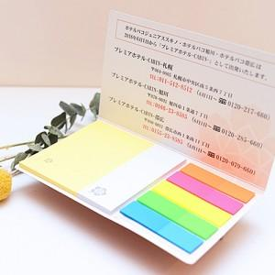

【상세/제작정보】 | 형광필름지와 두가지 사이즈 다양한 구성을 가진 매력적인 메모잇

【인쇄/포장옵션】 | 풀칼라 / OPP(비닐)

【공급단가】 | 수량 | 1,000~ | 2,000~ | 3,000~ | 5,000~ | 10,000~
*VAT별도 | 20매 | 620원 | 590원 | 570원 | 550원 | 520원
 | 30매 | 670원 | 650원 | 620원 | 600원 | 560원
 | 50매 | 810원 | 780원 | 750원 | 720원 | 680원

【상품 URL】 | https://www.synergygift.co.kr:443/src/goods_detail.php?gdno=5594

